Diagram
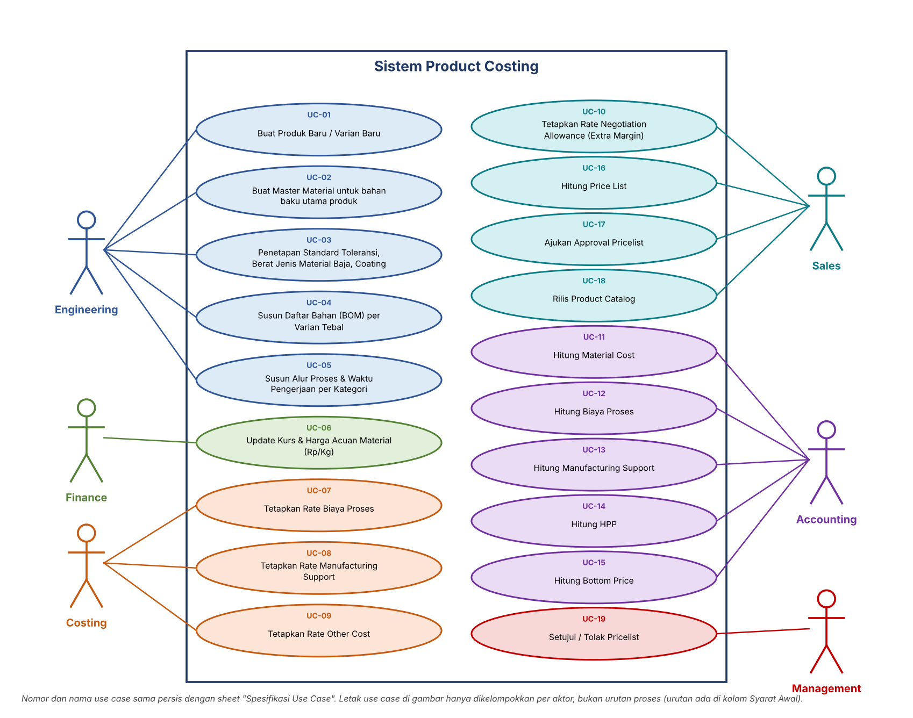
Diagram Alur Use Case

